Sheet1
Face Recognition Evaluation Report
 | Model name | Threshold | Target celebrity | Accuracy@10
Setting #1 | Buffalo_I | 0.5 | 송중기 | 100%
Setting #2 | Buffalo_I | 0.5 | 공유 | 100%
Setting #3 | Buffalo_s | 0.5 | 김다미 | 0%
Setting#4 | Buffalo_I | 0.5 | 김다미 | 100%
Setting#5 | Buffalo_I | 0.2 | 본인의 사진 | 유연석_2,7,9
Setting#6 | antelopev2 | 0.2 | 본인의 사진 | 유연석_1,2,5,7,9
Setting#7 | antelopev2 | 0.7 | 송강 | 100%
Setting#8 | antelopev2 | 0.7 | 송강 | 100%

Setting #1
Setting #2
Setting #4
Photo (result)
add setting...
Celebrity inference result
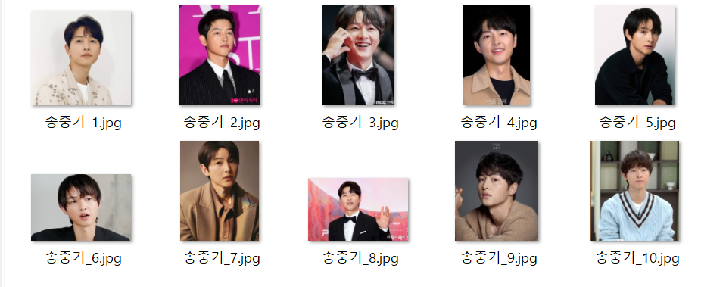 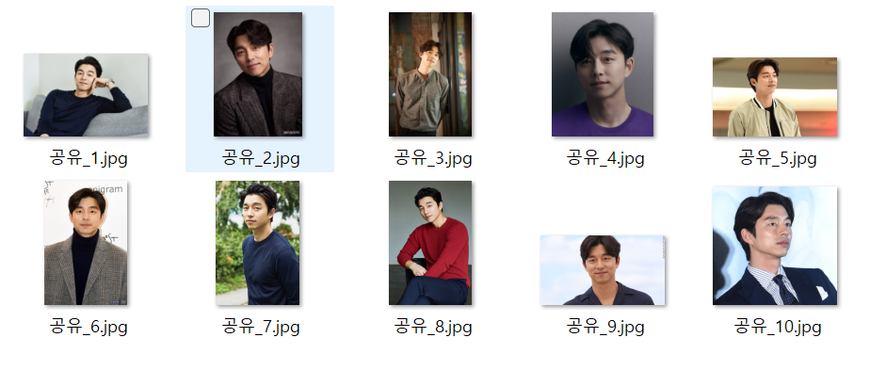 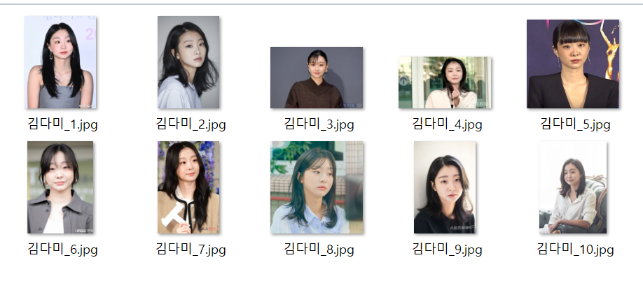 |  |  |  |  | 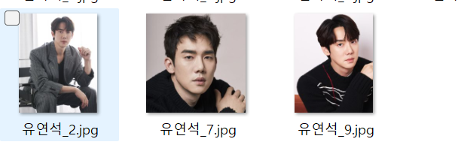

[결과 정리] Buffalo_s 는 모델의 규모가 작은만큼 부정확한 모습을 보임을 확인 할 수 있었고 , 만약 본인이 아닌 사람의 유사도는 0.2정도로 나오는걸 확인 할 수 있었다. 모델 규모가 큰 anterov2 가 좀 더 유사도가 높게 나왔다. 또한 Buffalo_l에서 본인의 사진을 사용했을때는 threshold 가 0.2 기준으로 3개가 나왔지만antelopev2 에서는 5개가 뽑혀서 평균적으로 비슷한사람을 더 잘 찾는 듯 하다.

